อ่างฯ แม่ถาง
 | โครงการสอบเทียบอาคารชลประทาน
 | สำนักบริหารจัดการน้ำและอุทกวิทยา กรมชลประทาน
 | (งบประมาณเงินทุนหมุนเวียนเพื่อการชลประทาน ปี 2556)

1 | ข้อมูลทางกายภาพ
 | 1.1 ข้อมูลระบบส่งน้ำที่ตั้งของอาคาร
 | - ข้อมูลทั่วไปของอาคาร |  | อาคารส่งน้ำอ่างเก็บน้ำแม่ถาง |  |  | อาคาร
 | - โครงการ |  | โครงการชลประทานแพร่
 | - ตำแหน่งที่ตั้ง กม. |  | 19+500 |  |  | คลองสายใหญ่
 | อำเภอ |  | ร้องกวาง |  |  | จังหวัด | แพร่
 | - พิกัด |  | N 2014800 |  | E 639800
 | - ลักษณะคลอง |  | ÿ คลองดิน |  | ÿ คลอดดาดคอนกรีต

 | 1.2 ข้อมูลอาคาร
 | - ชื่ออาคาร
 | - ประเภทบาน ÿ ประตูระบายน้ำบานตรง (Sluice gate) |  |  |  |  | 1 | บาน
 |  |  | ขนาดบาน | เส้นผ่านศูนย์กลางท่อ |  | 0.80 | เมตร
 |  |  |  | สูง |  | - | เมตร
 | - ระดับพื้น Inlet |  |  |  |  | - | เมตร (ร.ท.ก.)
 | - ระดับพื้น Outlet |  |  |  |  | - | เมตร (ร.ท.ก.)
 | - ระดับพื้นธรณีอาคาร |  |  |  |  | 225.00 | เมตร (ร.ท.ก.)
 | - ปริมาณน้ำไหลผ่านสูงสุด |  |  |  |  | - | ลูกบาศก์เมตร/วินาที
 | - รัศมีความโค้งของบาน (สำหรับบานโค้ง) |  |  |  |  | - | เมตร

 | 1.3 รูปภาพอาคารชลประทาน
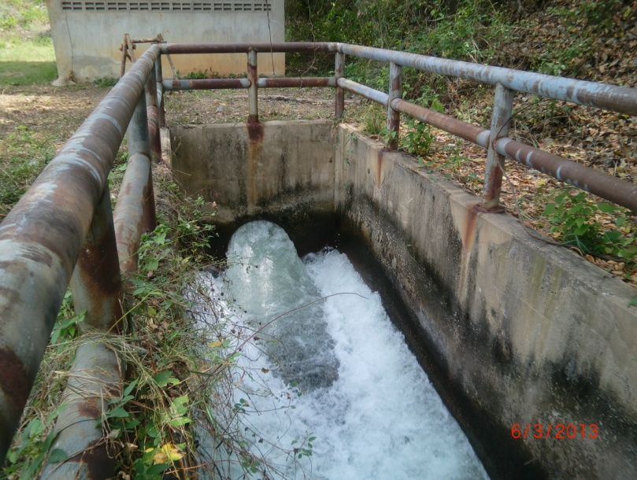

2 | ข้อมูลการสอบเทียบอาคารชลประทาน
 | ÿ ประตูระบายน้ำบานตรง (Sluice gate)
 | ÿ การไหลแบบอิสระ (Free flow)
 | สูตรการคำนวนสอบเทียบอาคาร

 | เมื่อ | Q = ปริมาณน้ำผ่านอาคาร (ลบ.ม./วินาที)
 |  | C = สัมประสิทธิ์ปริมาณน้ำเมื่อการไหลเป็นแบบอิสระ
 |  | L = ความกว้างของช่องประตูระบาย (เมตร)
 |  | Go = การเปิดบาน (เมตร)
 |  | H = ระดับน้ำด้านหน้าประตู - ระดับน้ำด้านท้ายประตู (เมตร)
 |  | g = ความเร่งเนื่องจากแรงโน้มถ่วง (เมตร/วินาที)

ที่ | ระดับน้ำ | ระดับ | H |  | ระยะเปิดบาน | Q | H/Go | Cd
 | ด้านเหนือน้ำ | ธรณี |  |  | (Go)
 | ม.(รทก./รสม.) | ม.(รทก./รสม.) |  |  | ม. | ลบ.ม./วินาที
1 | 246.16 | 225.00 | 21.16 | 20.3755 | 0.16 | 0.780 | 132.250 | 0.299
2 | 246.16 | 225.00 | 21.16 | 20.3755 | 0.32 | 1.190 | 66.125 | 0.228
3 | 246.16 | 225.00 | 21.16 | 20.3755 | 0.48 | 1.351 | 44.083 | 0.173
4 | 246.16 | 225.00 | 21.16 | 20.3755 | 0.64 | 1.556 | 33.062 | 0.149
5 | 246.16 | 225.00 | 21.16 | 20.3755 | 0.80 | 1.756 | 26.450 | 0.135

สอบเทียบ อาคารส่งน้ำอ่างเก็บน้ำแม่สอง โครงการ ชลประทานแพร่

3 | ข้อมูลการเปิดบานในระดับต่างๆ

ที่ | ระดับน้ำ | ระดับธรณี | H | ระยะเปิดบาน | H/Go | Cd | ปริมาณน้ำไหลผ่าน
 | ด้านเหนือน้ำ |  |  | (Go)
 | ม.(รทก./รสม.) | ม.(รทก./รสม.) |  | ม. |  |  | ลบ.ม./วินาที
1 | 246.16 | 225.00 | 21.16 | 0.16 | 132.250 | 0.235 | 0.6135
2 | 246.16 | 225.00 | 21.16 | 0.32 | 66.125 | 0.169 | 0.8822
3 | 246.16 | 225.00 | 21.16 | 0.48 | 44.083 | 0.147 | 1.1508
4 | 246.16 | 225.00 | 21.16 | 0.64 | 33.062 | 0.136 | 1.4194
5 | 246.16 | 225.00 | 21.16 | 0.80 | 26.450 | 0.129 | 1.6881

หมายเหตุ สามารถนำไปใช้คำนวณในการยกบานระบายที่ระดับต่างๆ โดยป้อนข้อมูลระดับด้านเหนือน้ำและระดับที่ต้องการยกบาน
 | จะสามารถทราบปริมาณน้ำไหลผ่านอาคารได้ (กรอกข้อมูลในช่องว่างเท่านั้น ยกเว้นช่องสีทึบ)

